A-3
TITULO: Estandarizar el uso de Git y GitHub.

 | Proyecto | Estandarizar el uso de Git y GitHub.
 | Coach | Luis Alberto Angeles Hurtado
 | Lider | Maria Luisa Hernández Moreno
 | Area | Ingenieria Industrial
¿Por qué estamos hablando de este problema?
En septiembre de 2024, la falta de instrucciones detalladas, en el salón de clases C07 del Instituto Tecnológico de Querétaro, provoca que no se cumpla el tiempo de entrega establecido y no tendria los avances del proyecto en un 40%, haciendo que se centre en una sola materia y descuidaria las demas, bajando su desempeño academico.
1. ANTECEDENTES :
¿Cuál es la propuesta para alcanzar el estado deseado?
¿Cómo afectan tus medidas propuestas la causa raíz para alcanzar los objetivos?
Iniciar con contenido básico, luego avanzar a temas complejos.
Usar videos tutoriales y realizar prácticas en grupos pequeños.
Hacer simulaciones para reconocer y corregir errores frecuentes.
5. MEJORA PROPUESTA :

¿Cómo estamos hoy en día?
¿Cuál es el problema?
El principal problema es la falta de instrucciones claras y capacitación para usar correctamente las herramientas necesarias en los proyectos académicos. Esto provoca retrasos y dificultades en los avancesafectaando el desempeño de los estudiantes, ya que se enfocan en una sola materia y descuidan otras.
2. SITUACIÓN ACTUAL :

¿Qué actividades serán requeridas para la implementación y quien será responsable de qué y cuándo?
¿Cuáles son los indicadores de desempeño o progreso?
6. PLAN (BENEFICIOS ESPERADOS Y RECURSOS) :

¿Qué resultados específicos se requieren?
Establece una meta u objetivo claro para la situación.
El objetivo es estandarizar la gestión de repositorios en Git para mejorar la organización y reducir en un 30% el tiempo de configuración durante el semestre agosto-diciembre 2024. Esto permitirá a los estudiantes aplicar herramientas para resolver problemas de la materia, con ejemplos y explicaciones visuales, desarrollando habilidades útiles para futuras materias y su vida profesional.
3. METAS Y OBJETIVOS (Y) :

¿Cuál es la causa raíz del problema?
Selecciona la herramienta más simple para que muestre claramente la causa raíz del problema.
4. ANÁLISIS DE CAUSA RAÍZ (x) :

¿Qué problemas pueden ser anticipados?
Asegurar el proceso PDCA.
Capturar y compartir lo aprendido.
7. SEGUIMIENTO (CONTROL) :

lin

Swim Lane
Swim Lane
 |  | Area: | Ingenieria Industrial
 |  | Proceso: | Instalación y uso de git y github |  |  |  |  |  |  |  |  | Dueño de proceso: | Maria Luisa Hernández Moreno |  | Version 1.0 | DD/MM/YY
Área 1
Instalación
Inicio de equipo
#1
Descargar e instalar Visual Studio Code
#2
Descargar e instalar Git
Abrir la terminal
#3
Área 2
Clonación
Verificar las instalaciones
YES
NO
#1A
Verificar Git con git --version
#4
Clonar el repositorio
#5
Abrir la carpeta clonada con "cd nombre del reposiorio
#6
Área 3
Creación
Escribir "git checkout -b nombre del branch"
#7
git commit -am comentario para guardar
#8
#9
Crear carpeta con numero de lista
#10
Dentro de esta carpeta crear carpeta img, archivo .tex y .bib
#11
git add *
para agregar
#12
Área 4
Nube
Inicia sesion con git config --global user.name y user.email por separado
#9A
Se crea el comentario sin error?
YES
NO
git push
para subir
#13
Vamos al repositorio y dar en "pull & requeset"
#15
 |  | Lean Academy ® Todos los derechos reservados Prohibida su reproducción total o parcial por cualquier método
Proceso | 1 | 2 | 3 | 4 | 5 | 6 | 7 | 8 | 9 | 10 | 11 | 12 | 13 | 14 | 15
Tiempo promedio | 5 min | 60 min | 60 min | 3 min | 2 min | 5min | 3 min | 3 min | 1440 min | 5 min | 10 min | 15 min | 2 min | 2 min | 3 min
VA/NVA/NNVA* | VA | VA | NNVA | NNVA | NNVA | NNVA | VA | NNVA | NNVA | NNVA | VA | NNVA | NNVA | NNVA | NNVA
*Referencia: VA= Actividad de Valor Agregado NVA = Actividad de No Valor Agregado NNVA = No Valor Agregado Necesario
Proceso 1
#
Decisión 1
YES
NO
A
Fin
Nota 1
 |  |  |  |  |  |  | Símbolo
 |  |  |  |  |  |  | Nombre | Proceso | Decisión | Conector | Inicio/Fin | Líneas de Flujo | Nota | Actividad Manual | Cuello de botella

LSS International ® Todos los derechos reservados Prohibida su reproducción total o parcial por cualquier método

 | 5 | 60 | 60 | 3 | 2 | 5 | 3 | 3 | 1440 | 5 | 10 | 15 | 2 | 2 | 3

SMART
 |  | 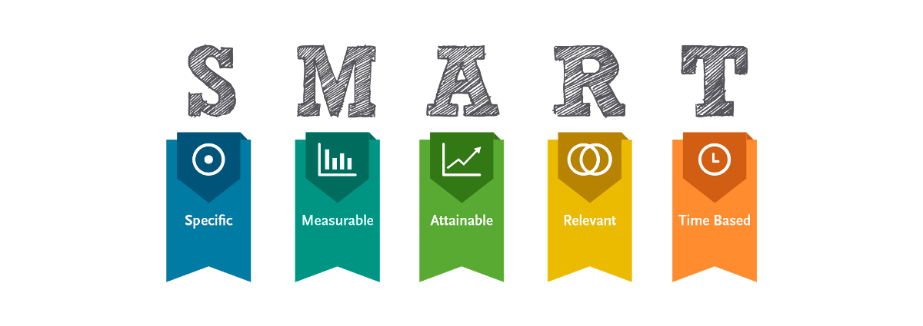
•Objetivo: Estandarizar el proceso de gestión de repositorios en Git para mejorar la eficiencia y la organización en proyectos académicos.
•Meta: Reducir el tiempo promedio de configuración de repositorios en un 30% en los próximos tres meses.

Siglas SMART | Descripción | Preguntas para el SMART | Objetivos SMART
S | Specific | ¿Qué quieres lograr? | Que los estudiantes puedan aplicar de forma adecuada las herramientas para resolver problemas y aplicarlas correctamente
M | Measurable | ¿Cuándo se logrará la meta? | En el semestre agosto-diciembre 2024
A | Attainable | ¿Cómo sabrás cuando has logrado tu objetivo? | Cuando los estudiantes las usen para resolver problematicas de la materia con el uso de nuevas herramientas y de otras a lo largo de la carrera
R | Relevant | ¿Cómo se puede lograr la meta? | Explicando detalladamente las herramentas con ayuda de imágenes y con ejemplos
T | Timely | ¿La meta satisfasera sus necesidades a corto y largo plazo? | Si, ya que aprovaran el curso de sistemas de manufactura y que sabran adaptar estas herramientas para futuras materias, incluso en su vida laboral

Ishikawa
Ishikawa
 |  |  | Líder: | Maria Luisa Hernández Moreno
 |  |  | Proyecto: | Estandarizar el uso de Git y GitHub.
 |  |  | Sponsor: | Luis Alberto Angeles Hurtado
 |  |  | Área: | Ingenieria Industrial
 |  |  | Fecha: | 2024-11-19

Maquina
Instalaciones
Docente

No cuentan con laptop |  |  |  |  |  | No explica de
 |  |  | No hay buena conexión de internet |  |  | manera detallada

 | Muy lenta su laptop |  |  |  |  | Actividades poco
 |  |  |  |  |  | relacionadas con la
 |  |  |  | Faltan enchufes |  | materia
 | Sofware no compatible
 |  |  |  |  |  | No resuelve dudas

Estandarizar el uso de Git y GitHub.

 |  | Mala recepción |  | Muchos temas en |  | No todos preguntan sus dudas
 |  | de internet en |  | poco tiempo
 |  | sus hogares |  |  |  |  | No toman apuntes
 |  |  |  | Mal orden
 |  | Lento |  | de los temas |  | Falta de interes en clase

 |  | SOP´s falta | Demasidas herramientas en un proyecto que aplicar en poco tiempo |  |  | No trabajan en equipo
 | de instruciones
 |  |  |  |  | No buscan información por su |  |  | No entrengan completo lo que se pide
 |  |  |  |  |  |  | cuenta
Recursos
Metodos
Alumnos

LSS International ® Todos los derechos reservados Prohibida su reproducción total o parcial por cualquier método

Pareto
Pareto
 |  | Líder: | Maria Luisa Hernández Moreno
 |  | Proyecto: | Estandarizar el uso de Git y GitHub.
 |  | Sponsor: | Luis Alberto Angeles Hurtado
 |  | Área: | Ingenieria Industrial
 |  | Fecha: | 6 de diciembre de 2024

 | Datos recolectados |  | Porcentaje acumulado
Falta de un formato estándar para las instrucciones | 2338 | P1 | 36%
Uso herramientas digitales nuevas para gestionar instrucciones. | 1618 | P2 | 62%
git commit - | 1440 | P3 | 84%
Falta de capacitación en estrategias de comunicación. (Errores recurentes) | 720 | P4 | 95%
Equipo lento | 120 | P5 | 97%
Tiempo limitado de clase | 60 | P6 | 98%
Descargar e instalar Git y Github | 60 | P7 | 99%
Descargar e instalar Visual Studio Code | 60 | P8 | 100%
Instrucciones
1. Ingresa las categorías y frecuencias observadas en la tabla que se muestra a continuación, no es necesario ingresarlas en orden. Puedes ingresar hasta 25 categorías. 2. En la hoja que se llama Cálculos, ingresa en la columna etiquetas, como quieres que aparezca la categoría en el eje x. No borres ni modifiques las celdas de la hoja cálculos.

Categorías | Frecuencias (min)
Falta de un formato estándar para las instrucciones | 2338
Tiempo limitado de clase | 60
Uso herramientas digitales nuevas para gestionar instrucciones. | 1618
Descargar e instalar Git y Github | 60
git commit - | 1440
Equipo lento | 120
Falta de capacitación en estrategias de comunicación. (Errores recurentes) | 720
Descargar e instalar Visual Studio Code | 60

 |  |  | LSS International ® Todos los derechos reservados Prohibida su reproducción total o parcial por cualquier método

Cp y Cpk
Prueba de normalidad
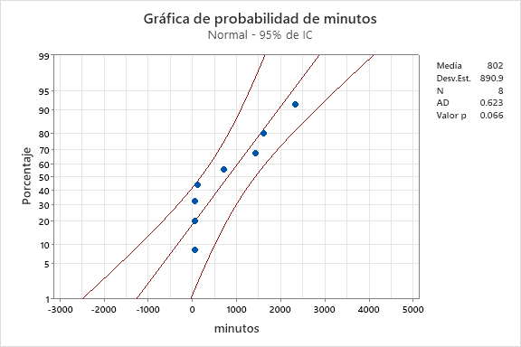
Categorias y frecuencias
Categorías | Frecuencias (min)
Falta de un formato estándar para las instrucciones | 2338
Tiempo limitado de clase | 60 | Valor p | 0.066
Herramientas digitales nuevas | 1618
Descargar e instalar Git y Github | 60 | El valor p de 0.066 indica que los datos son normales
git commit - | 1440
Equipo lento | 120
Insuficiente tiempo de clase y retroalimentación entre profesor y estudiantes | 720
Descargar e instalar Visual Studio Code | 60

Analisis de capacidad
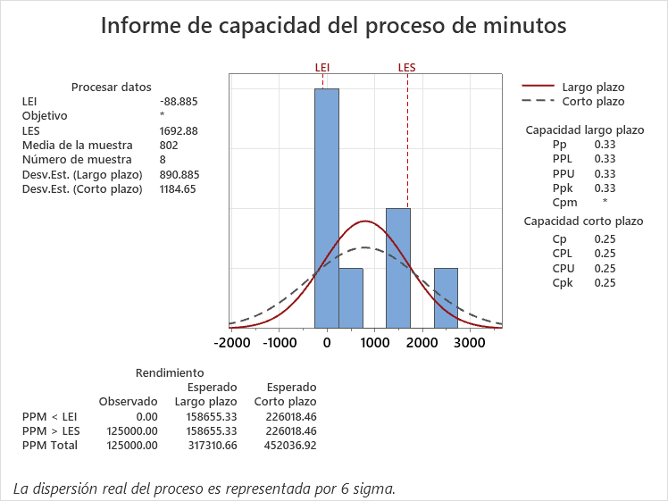
Limites |  |  | Regla de decisión:
Media | 802 |  | Cp < 1 | Mala capacidad
Desviación | 890.885 |  | 1 < Cp < 1.5 | Capacidad limitada
LI | -88.885 |  | Cp > 1.5 | Buena capacidad
LS | 1692.885 |  | Cp > 2 | Capacidad nivel seis sigma

 |  |  | El Cp de 0.25 son indica que existe una mala capacidad

 |  | ¿Cuál es el tamaño de muestra que obtienes de maytag en cada una de las actividades?
 |  |  | ACTIVIDAD 1 | 127 | Lecturas
 |  |  | ACTIVIDAD 2 | 166 | Lecturas
 |  |  | ACTIVIDAD 3 | 108 | Lecturas

 |  | ¿Cuánto se reduciria si se hace la mejora?
 |  |  | Lo buscamos reducir a

 |  |  | ACTIVIDAD 1 | 6 | Lecturas
 |  |  | ACTIVIDAD 2 | 3 | Lecturas
 |  |  | ACTIVIDAD 3 | 8 | Lecturas

 |  |  | Donde se detactanque hay que mejorar es en la actividad 2, ya que es donde hay mas atrasos por el inicio de sesion donde se tienen problemas para avanzar

